상품제안서
3라인 충전케이블(5핀,8핀,C타입동시충전) | 상품코드: F19058

 |  |  |  |  |  |  | 02-412-0044 | www.easy1.co.kr
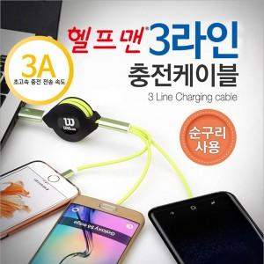

【상세/제작정보】 | 3A로 더욱 빠르게 3LINE으로 동시충전

【인쇄/포장옵션】 | 레이저, 에폭시 / 포장지포장

【공급단가】 | 수량 | 100~ | 300~ | 500~ | 1,000~ | 3,000~
*VAT별도 | 단가 | 3,920원 | 3,780원 | 3,640원 | 3,500원 | 3,360원

【상품 URL】 | http://www.easy1.co.kr/src/goods_detail.php?gdno=19058

